結果サマリー
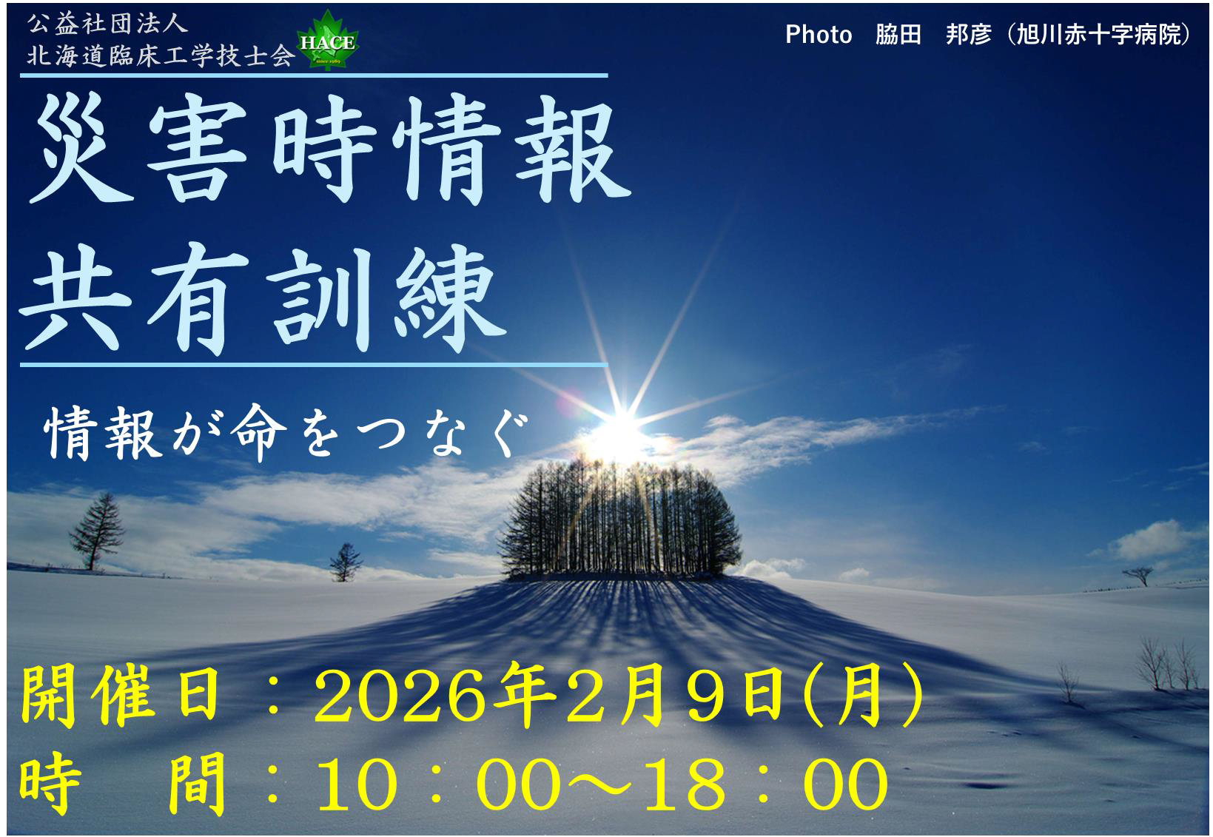
2025年度（令和7年度） 北海道臨床工学技士会 災害時情報共有訓練 結果

訓練日 | 2026年2月9日（月）
情報送信数 | 初回：112件（災害時情報共有シート送信1件含） 詳細：55件
訓練参加者数 | 123名
参加者所属施設数 | 病院：103施設 企業：1社

詳細は、下のタブでシートを切り替えてご確認ください。
各シートでは、一番上の「所在市町村」のチェックボックスで、表示する市町村を選択可能です。
そのほか、ピボットテーブルのフィルター機能を利用して、任意のフィルターで集計可能です。

訓練シナリオ
